plsql的简单使用
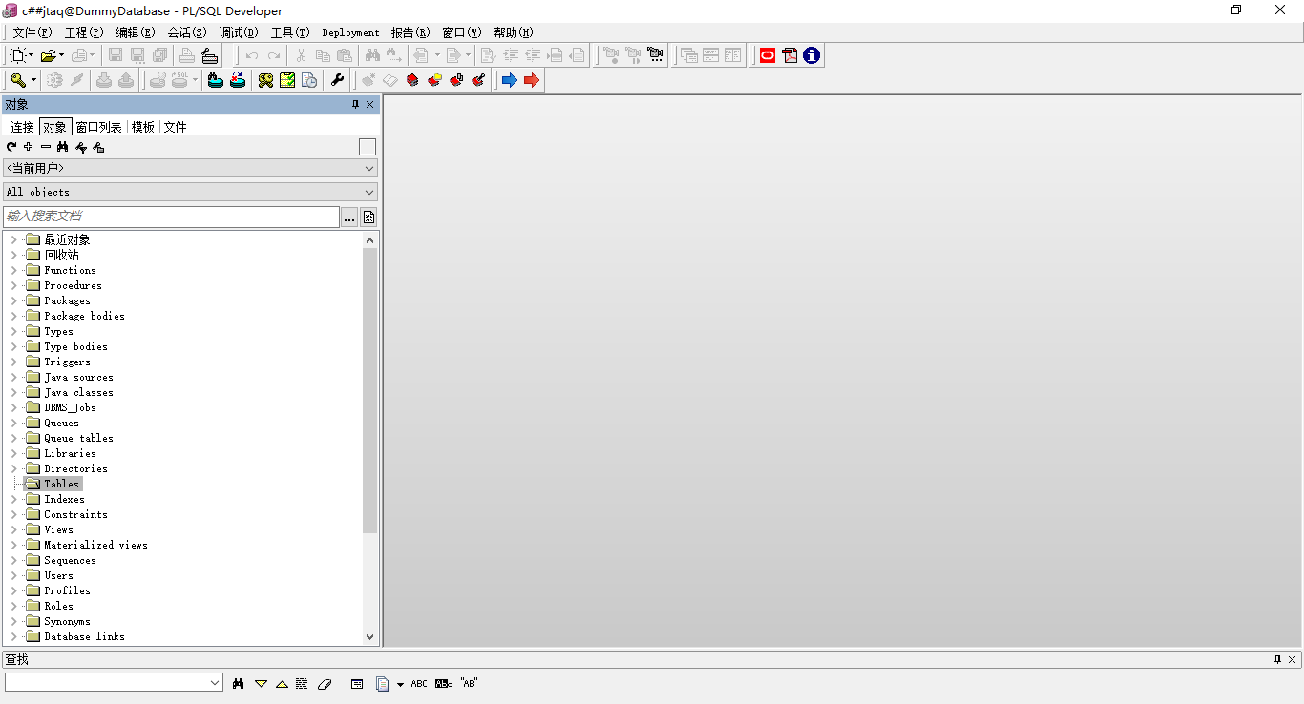
plsql的简单使用

一、条件
必须先安装oracle client，根据电脑x86、x64分类安装不同位数的oracle client

二、安装plsql软件

三、配置oracle client的.ora文件
在文件中配置要连接的数据库的信息
DummyDatabase = (DESCRIPTION = (ADDRESS_LIST = (ADDRESS = (PROTOCOL = TCP)(HOST = 192.168.199.179)(PORT = 1521)) ) (CONNECT_DATA = (SERVER = DEDICATED) (SERVICE_NAME = orcl.lan) ) )

打开plsql之后
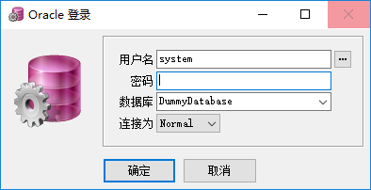

 |  | 这样，上面就有数据库的选择

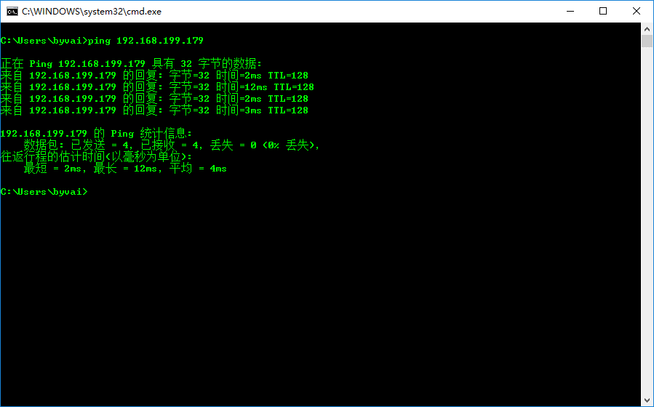
我们进行连接数据库
 |  |  | 可以ping通

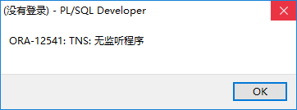
测试连接
 |  | 有可能出现类似与这种错误，解决这些错误，有可能是本地出现的错误，也有可能是服务器出现的错误。

上面这个错误应该是服务器上面的监听没有启动的缘故

可能出现连接问题：比如服务器的防火墙

重新连接（现在已启动服务器端的监听）
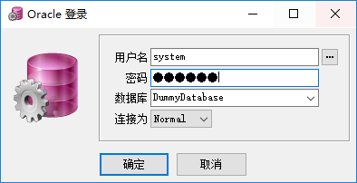

连接成功
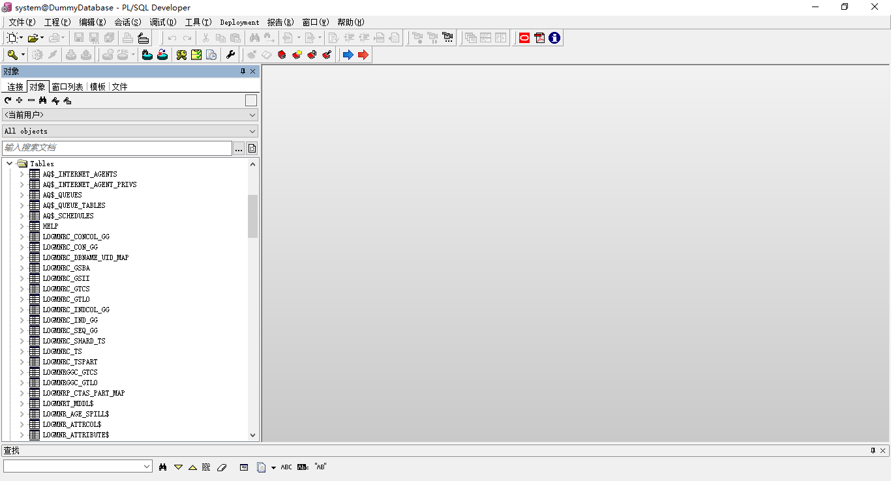

测试用用另外以个账号连接使用plsql | 对于oracle 来说，一般都需要建立以个非oracle的system的用户来操作数据库，从12c开始，用户名都以c##开头
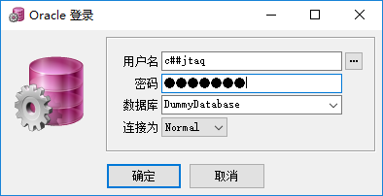

此时连接完之后在Tables下面没有表的存在，那是因为还没有用此用户创建过表

plsql中创建表
创建表
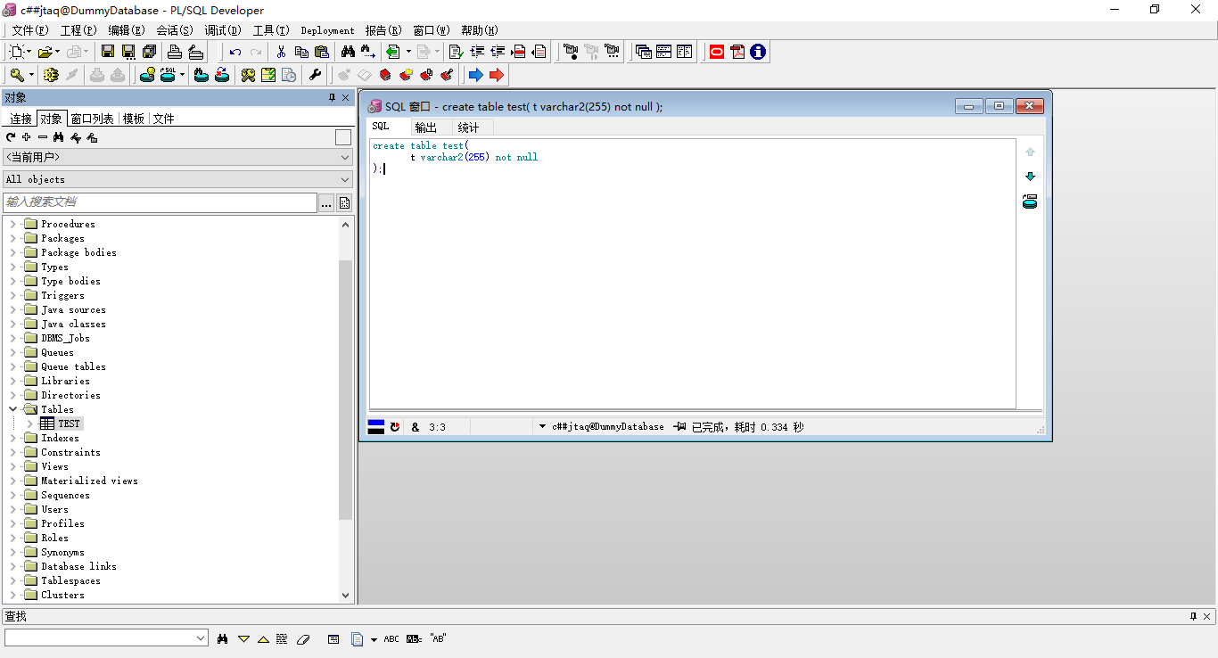

相关快捷键：
 | 代码提示：F6
 | 执行SQL：F8

